MVZ 20220130
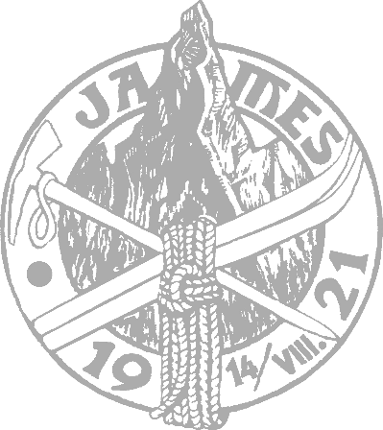
Mimoriadne valné zhromaždenie
Slovenského horolezeckého spolku JAMES
28.-30.01.2022 realizované formou per rollam

 | Hlasovanie

Meno | Priezvisko | Telefón | e-mail | č. klubu
Felícia | Volebná | 987,654,321 | môj@e-mail.sk | xyz
 |  |  |  |  | Vyberte voľbu
 | Pre zobrazenie možností hlasovania kliknite na hlasovacie pole |  | Pole pre hlasovanie |  | Súhlasím
 |  |  |  |  | Nesúhlasím
01 | Voľba kontrolóra SHS JAMES |  | Vyberte voľbu |  | Zdržím sa
 | Volím kandidáta Jiřího Jeřábka, kandidáta VV SHS JAMES, za Kontrolóra SHS JAMES (curriculum vitae kandidáta, spolu s jeho certicikátom a súhlasom s kandidatúrou, je ďalšou prílohou e-mailu, ktorým je doručený tento volebný lístok)

